样本选取评价表 (统计抽样)
致同会计师事务所
样本设计评价表（统计抽样）
客户名称： |  | 编制人： |  | 日期： | 索引号:
截止日：2011年12月31日 |  | 复核人： |  | 日期： | 页 次：
一、审计目标
针对 控制点设计、选取控制测试样本，并在实施程序后对样本结果进行评价。
二、审计过程
（一）确定样本数量 |  |  |  | [编制说明1]
 | 总体：
 | 代表总体的实物：
 | 抽样单元：
 | 初步评估的控制有效性：
 | 初步评估的重大错报风险：
 | 可容忍偏差率： |  | 0
 | 预计总体偏差率：
 | 可接受信赖过度风险：
 | 总体规模：
 | 样本规模：
【样本量的计算与评估也可以通过IDEA中属性抽样工具完成】
（二）界定控制偏差

（三）选取样本并实施控制测试 |  |  |  |  |  |  | [编制说明2]
【此处应记录通过IDEA中统计抽样方法或Excel选取的样本，对运用IDEA选取样本的应将History中信息截图放置底稿中。】
1、样本明细：
序号 | 项目 |  |  | 测试结果 | 是否为控制偏差 (是：1；否：0) | 索引号 | 备注

合 计 |  |  |  |  | -

2、选取过程记录：

（五）评价样本
 | 样本偏差率： | #DIV/0! |  | （样本偏差率=样本偏差规模/样本规模）

（六）审计说明

三、审计结论 |  |  |  |  | [编制说明3]
（一）评价样本结果：
【审计人员可以选用以下两种方法中的一种计算总体偏差率上限】
1、公式法计算总体偏差率上限：
 | 总体偏差率上限： （=风险系数/样本量） | 0

2、查表法：
 | 总体偏差率上限： | 0

（二）进一步的判断与补充审计程序：
1、控制是否运行有效： |  |  | 否

2、修正后的重大错报风险水平：
3、是否需要增加样本规模： |  |  |  | （相关底稿索引号： ）
4、 是否需要增加对相关帐户的实质性程序： |  |  |  | （相关底稿索引号： ）
（三）审计结论：

编制说明：
1、（1）可容忍偏差率：注册会计师设定的偏离规定的内部控制程序比率，注册会计师试图对总体中的实际偏差率不超过该比率获取适当水平的保证。
在实务中，注册会计师通常认为可容忍偏差率和计划评估的控制有效性之间的关系如下：
 | 计划评估的控制有效性 | 可容忍偏差率（近似值）
 | 高 | 3-7%
 | 中 | 6-12%
 | 低 | 11-20%
（2）预计总体偏差率是指注册会计师根据以前对被审计单位的经验或实施风险评估程序的结果而估计总体中可能存在的偏差率。
（3）信赖过度风险：推断的控制有效性高于其实际有效性的风险。
（4）可接受信赖过度风险：是注册会计师能够接受的信赖过度风险
（5）控制测试中样本量大小可以根据查表取得，或根据公式计算得出。
I 控制测试中统计抽样样本规模——信赖过度风险5%（括号内是可接受的偏差数）
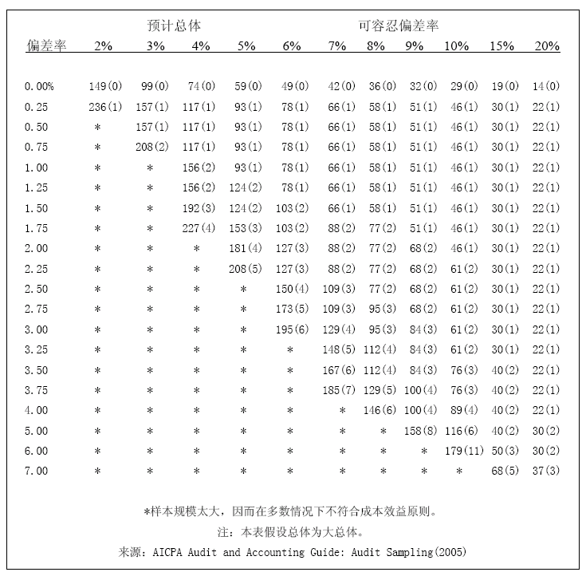

II 控制测试中统计抽样样本规模——信赖过度风险10%（括号内是可接受的偏差数）
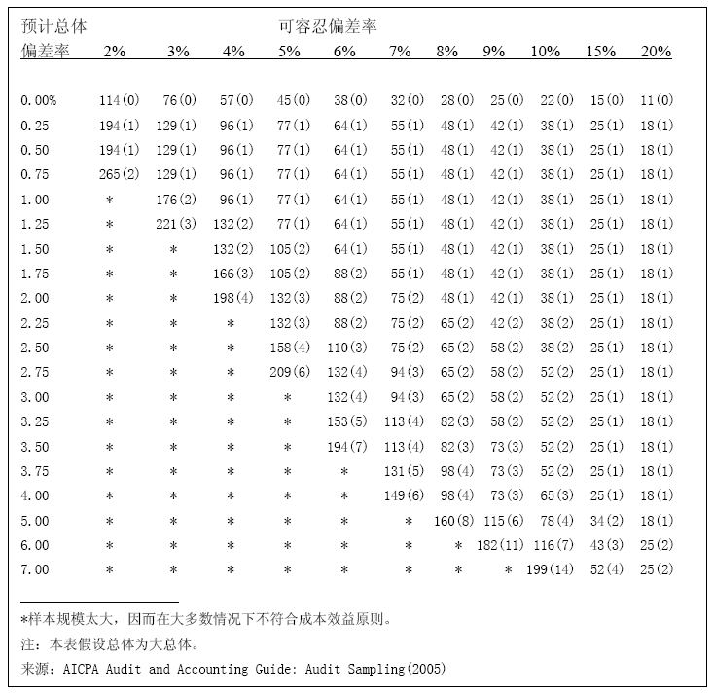

III. | 样本量计算公式：

 | 控制测试中常用的风险系数表：
 | 预期发生偏差的数量 | 信赖过度风险
 |  | 5% | 10%
 | 0 | 3 | 2.3
 | 1 | 4.8 | 3.9
 | 2 | 6.3 | 5.3
 | 3 | 7.8 | 6.7
 | 4 | 9.2 | 8
 | 5 | 10.5 | 9.3
 | 6 | 11.9 | 10.6
 | 7 | 13.2 | 11.8
 | 8 | 14.5 | 13
 | 9 | 15.7 | 14.2
 | 10 | 17 | 15.4
2、审计人员可以通过IDEA中系统抽样、随机抽样、分层随机抽样等方法选取样本。将选取的结果导入底稿，并将选取记录截图放入底稿中。
3、（1）总体偏差率上限表如下：
I.控制测试中统计抽样结果评价——信赖过度风险5%时的偏差率上限
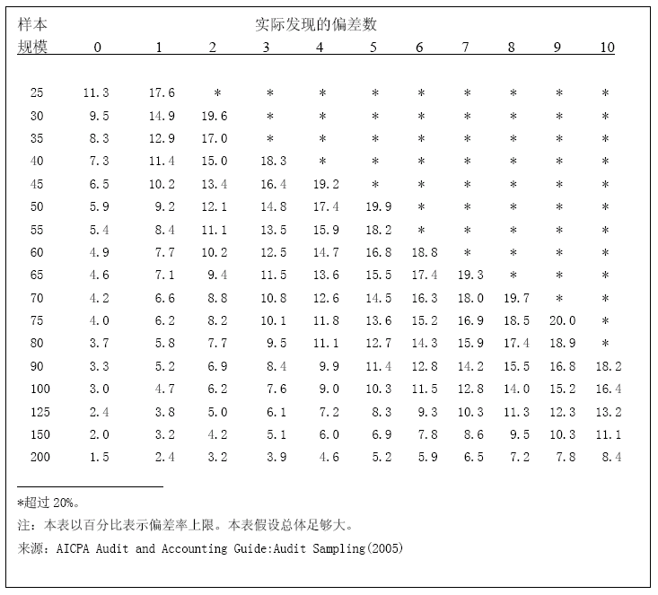

II.控制测试中统计抽样结果评价——信赖过度风险10%时的偏差率上限
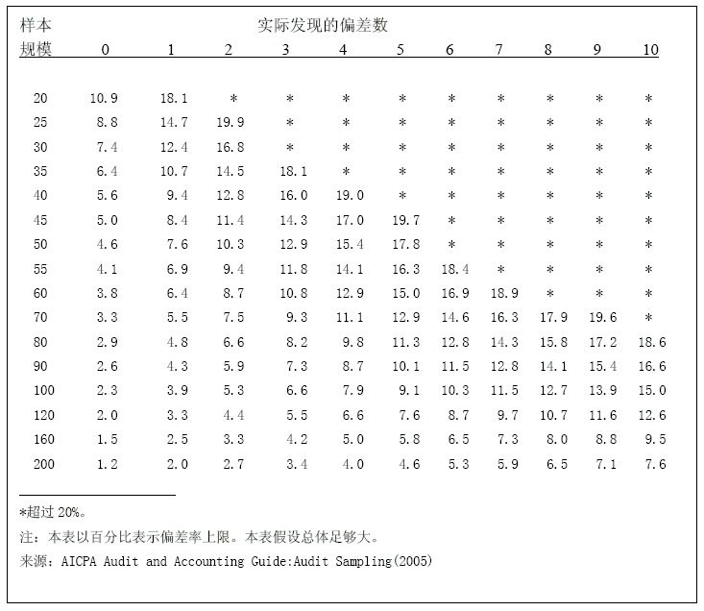

（2）总体偏差率上限的估计值即总体偏差率与抽样风险允许限度之和。
I. | 如果估计总体偏差率上限低于可容忍偏差率，则总体可以接受。注册会计师对总体得出结论，样本结果支持计划评估的控制有效性，从而支持计划的重大错报风险评估水平。
II. | 如果估计总体偏差率上限大于或等于可容忍偏差率，则总体不能接受。这时会计师对总体得出结论，样本样本结果不支持计划评估的控制有效性，从而不支持计划的重大错报风险评估水平。
 | 此时注册会计师应当修正重大错报风险评估水平，并增加实质性程序的数量。
 | 或对影响重大错报风险评估水平的其他控制进行测试，以支持计划的重大错报风险评估水平。

